Dashboard
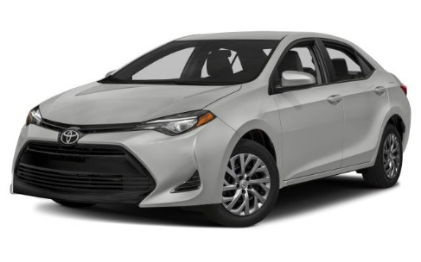
Painel Estratégico - Monitor de Vendas

Distribuição
Vendas

Deise | R$13,781,153
Gabriel | R$45,357,719
Luna | R$10,339,104
Sol | R$45,519,699
Deise | R$13,781,153
Gabriel | R$45,357,719
Luna | R$10,339,104
Sol | R$45,519,699

HondaHyundayToyota | 0

 | HondaHyundayToyota

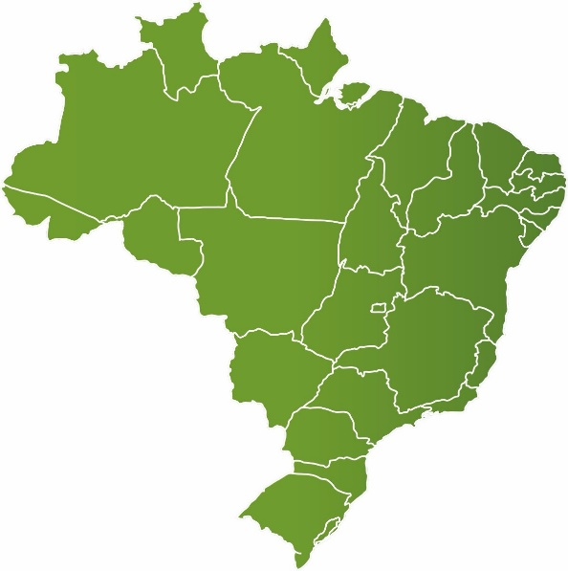

Mensal
Cidades

Jan | R$12,870,352
Fev | R$14,085,599
Mar | R$14,692,613
Abr | R$15,543,408
Mai | R$16,981,907
Jun | R$19,042,142
Jul | R$21,781,654

Banco de Imagem
Toyota |  | 0
Honda | 
Hyunday | 
HondaHyundayToyota

